상품제안서
밸류엠 LED 랜턴 PD 65W 초고속 보조배터리 30000mAh | 상품코드: S28390

 |  |  |  |  |  |  | 02-713-8555 | www.synergygift.co.kr
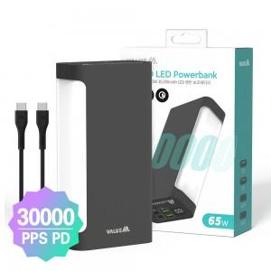

【상세/제작정보】

【인쇄/포장옵션】 | 레이저, 풀칼라 / 포장지포장

【공급단가】 | 수량 | 10~ | 100~ | 300~ | 500~ | 1,000~
*VAT별도 | 카키 | 56,550원 | 53,500원 | 50,890원 | 49,590원 | 48,720원
 | 그레이 | 56,550원 | 53,500원 | 50,890원 | 49,590원 | 48,720원

【상품 URL】 | https://www.synergygift.co.kr:443/src/goods_detail.php?gdno=28390

